Almera búsquedas de normas int
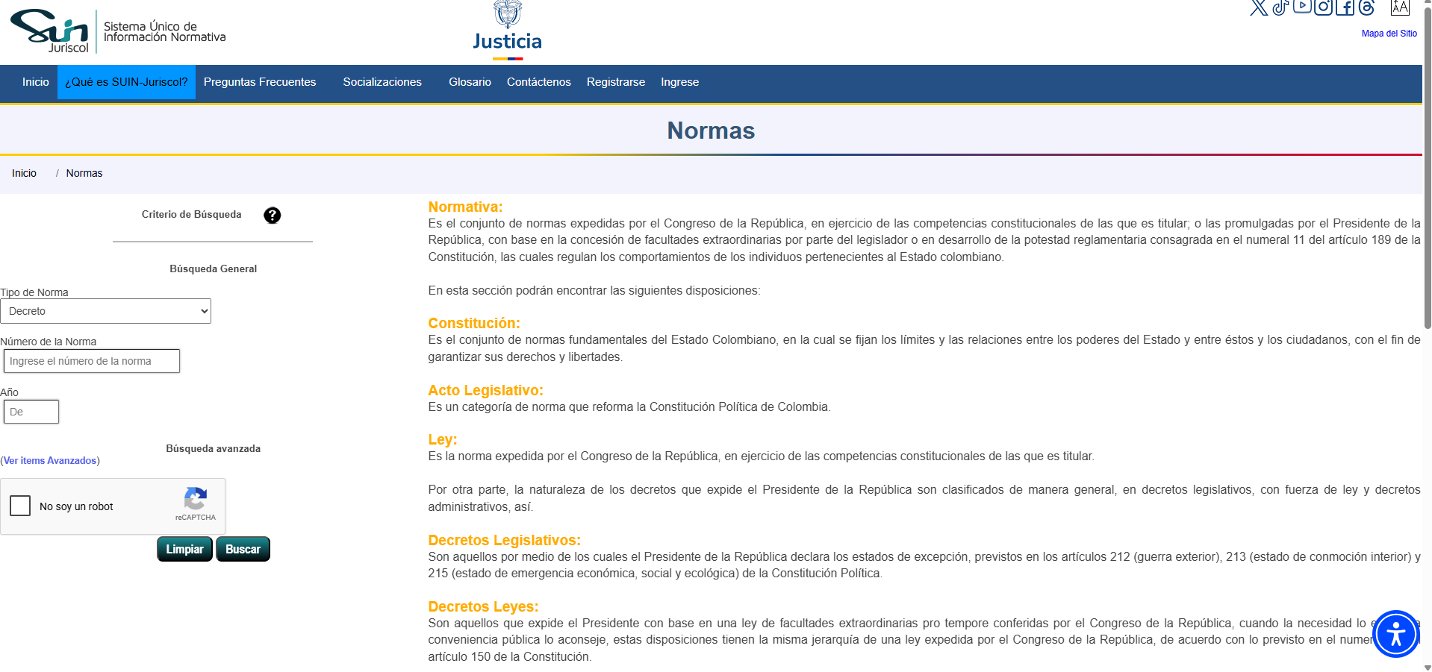
ALMERA - BÚSQUEDA DE NORMAS INTERNAS
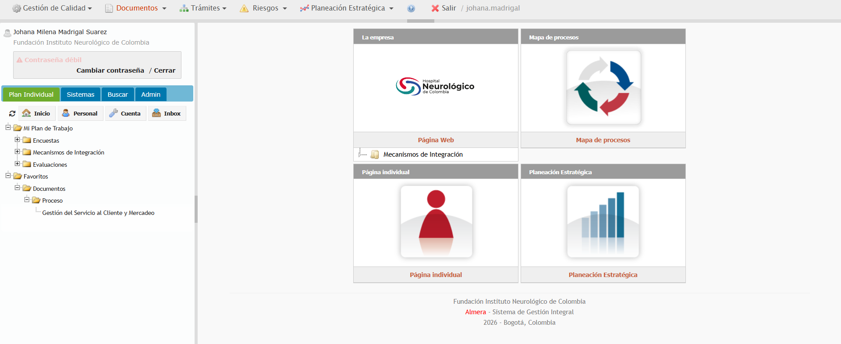

SISTEMA ÚNICO DE INFORMACIÓN NORMATIVA SUIN-JURISCOL - BÚSQUEDA NORMAS EXTERNAS

